Função SE Aninhado
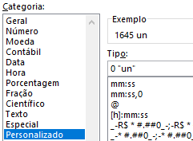
LOJAS ROUPAS & CIA LTDA
DEPARTAMENTO | 1ª SEM. | 2ª SEM. | 3ª SEM. | 4ª SEM. | TOTAL | % TOTAL
Masculino | 100 un | 90 un | 85 un | 80 un | 355 un | 21.6%
Feminino | 50 un | 130 un | 85 un | 80 un | 345 un | 21.0%
Infantil | 90 un | 50 un | 75 un | 120 un | 335 un | 20.4%
Utilidades | 150 un | 40 un | 120 un | 80 un | 390 un | 23.7%
Esportes | 40 un | 50 un | 60 un | 70 un | 220 un | 13.4%
Total de Vendas |  |  |  |  | 1645 un
Nomear Célula ou Grupo de Células Faixa de Opções: Fórmulas Grupo: Nomes Definidos Botão: Gerenciador de Nomes
Maior Venda Semanal (Usaremos a função MAIOR) | 150 un | 130 un | 120 un | 120 un
Depart. Obteve Maior Venda Semanal | Utilidades | Feminino | Utilidades | Infantil

ATIVIDADE
1- Calcular o total mensal de cada Departamento.
2- Calcular a porcentagem de cada Departamento em relação ao Total Geral
3- Calcular a maior venda de cada semana
4- Mostrar o nome Departamento que obteve maior venda semanal

Função SE Aninhada

Aplicações - Função PROCV
 | Tipo de Aplicação | Taxa
 | Over Night | 12.0% |  | Usando a função ProcV, multiplique o valor aplicado pela a porcentagem da aplicação.
 | Over Day | 11.0% |  | Total aplicado será o valor aplicado mais o valor do lucro
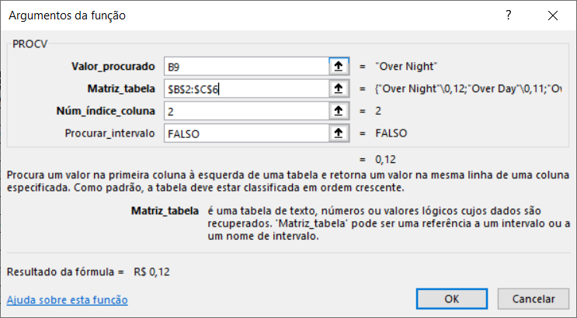
 | Over Boo | 13.5%
 | Over Tree | 9.0% |  | Faça o cálculo das médias das colunas
 | Over Dose | 18.0% |  | Faça o cálculo do total da coluna valor do lucro

Meses | Tipo | Vr. Aplicado | Valor do Lucro | Total Aplicação
Janeiro | Over Night | R$ 2,500.00 | R$ 300.00 | R$ 2,800.00
Fevereiro | Over Night | R$ 2,800.00 | R$ 336.00 | R$ 3,136.00
Março | Over Dose | R$ 3,136.00 | R$ 564.48 | R$ 3,700.48
Abril | Over Day | R$ 3,700.48 | R$ 407.05 | R$ 4,107.53
Maio | Over Dose | R$ 4,107.53 | R$ 739.36 | R$ 4,846.89
Junho | Over Tree | R$ 4,846.89 | R$ 436.22 | R$ 5,283.11
Julho | Over Night | R$ 5,283.11 | R$ 633.97 | R$ 5,917.08
Agosto | Over Boo | R$ 5,917.08 | R$ 798.81 | R$ 6,715.89
Setembro | Over Tree | R$ 6,715.89 | R$ 604.43 | R$ 7,320.32
Outubro | Over Dose | R$ 7,320.32 | R$ 1,317.66 | R$ 8,637.97
Novembro | Over Night | R$ 8,637.97 | R$ 1,036.56 | R$ 9,674.53
Dezembro | Over Dose | R$ 9,674.53 | R$ 1,741.42 | R$ 11,415.95
 | Média Valor Aplicado: | R$ 5,386.65 | R$ 743.00 | R$ 6,129.65
 | Total do Lucro: |  | R$ 8,915.95

